상품제안서
본체, C타입 케이블, 마그넷링, 설명서 | 상품코드: F30588

 |  |  |  |  |  |  | 02-412-0044 | www.easy1.co.kr
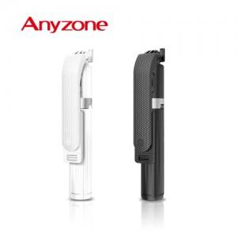

【상세/제작정보】

【인쇄/포장옵션】 | 실크, 레이저, 풀칼라 / 포장지포장

【공급단가】 | 수량 | 50~ | 100~ | 500~ | 1,000~ | 2,000~
*VAT별도 | 단가 | 14,180원 | 13,940원 | 13,590원 | 13,350원 | 12,990원

【상품 URL】 | https://dev.easy1.co.kr:443/src/goods_detail.php?gdno=30588

